Antoine
 |  |  | Θερμότητα | Ειδική | Τριπλό | Κρίσιμο
 | Ψυκτικό | Σύσταση | Εξάτμισης | Θερμότητα | Σημείο | Σημείο | Σταθερές Antoine
 |  |  | kJ/kg | kJ/kgK | oC | oC | a1 | a2 | a3 | 0 | 1 | 2 | 3 | 4 | 5
1 | R-14 | Carbontetrafluoride | 136 | 0.61 | -82 | -46 | 9.43E+00 | 1.24E+03 | 2.60E+02 | -82.2 | -74.86 | -67.52 | -60.18 | -52.84 | -45.5
2 | R-170 | Ethane | 489 | 2.54 | -67 | 32 | 9.04E+00 | 1.51E+03 | 2.56E+02 | -67.2 | -47.32 | -27.44 | -7.56 | 12.32 | 32.2
3 | R-717 | Ammonia | 1372 | 1.20 | -42 | 132 | 1.03E+01 | 2.13E+03 | 2.40E+02 | -42.2 | -7.28 | 27.64 | 62.56 | 97.48 | 132.4
4 | R-600 | Butane | 386 | 1.67 | -52 | 152 | 9.06E+00 | 2.15E+03 | 2.39E+02 | -51.7 | -11.0 | 29.8 | 70.5 | 111.3 | 152.0
5 | R-113 | Trichlorotrifluoroethane | 180 | 0.62 | 1 | 198 | 9.23E+00 | 2.40E+03 | 2.37E+02 | 0.6 | 40.1 | 79.6 | 119.0 | 158.5 | 198.0
 |  |  |  |  |  |  |  |  |  | 11 | 15 | 20 | 25 | 31 | 38
 |  |  |  |  |  |  |  |  |  | 3 | 6 | 11 | 19 | 30 | 45
 |  |  |  |  |  |  |  |  |  | 1 | 3 | 11 | 27 | 55 | 100
 |  |  |  |  |  |  |  |  |  | 0 | 1 | 3 | 8 | 18 | 35
 |  |  |  |  |  |  |  |  |  | 0 | 2 | 5 | 12 | 24 | 41

m
Load | Summer
TH | 25.0 |  |  |  |  |  | Process | Heat Pump | Limits
TL | -20.0 |  |  |  |  | 0 | -20 | -30 | -42.2
 |  |  |  |  |  | 353 | -20 | -30 | -42.2
dTmin | 10 | C |  |  |  | 453 | 25 | 35 | 132.4
Tc | 35.0 | 132 | jRefr | 1 |  | 905 | 25 | 35 | 132.4
Te | -30.0 | -42 | jLoad | 4

R-717 | Ammonia
dHr | 1.37 | MJ/kg
Cpr | 1.20 | kJ/kg
Fr | 0.27 | kg/s

Wr | 100 | kW
Qe | 353
Qc | 453

COPc | 3.74
IP | 0.21
COP | 3.53
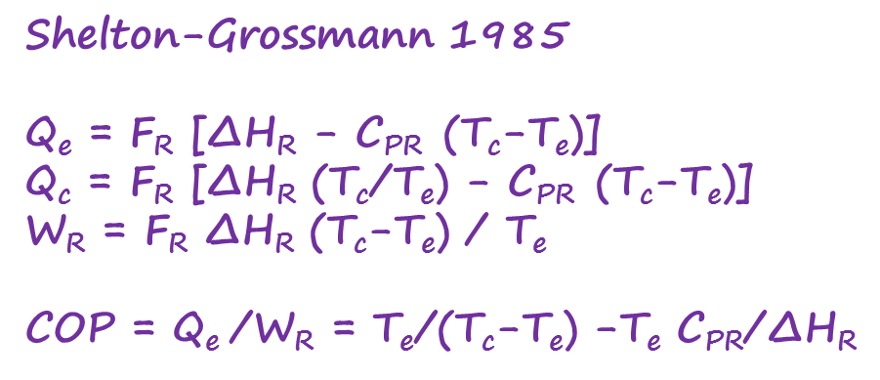
Ue | 0.10 | kW/m2K | Ae | 0.35 | m2
Uc | 0.10 | kW/m2K | Ac | 0.45 | m2

Ce | 120 | €/MWh | Coper | 96.0
Ceq1com | 1 | k€/kW | Ceq | 32.7
ncom | 0.75 | - | CTL | 104.2 | k€
Ceq1exc | 1 | k€/m2
nexc | 0.67 | - | Coper. | 34.0
 |  |  | Ceq. | 11.6
e | 0.25 | - | CTL. | 36.9 | €/MWh
ty | 8000 | h/y

